★提出紙
★この色のセルへ入力してください。
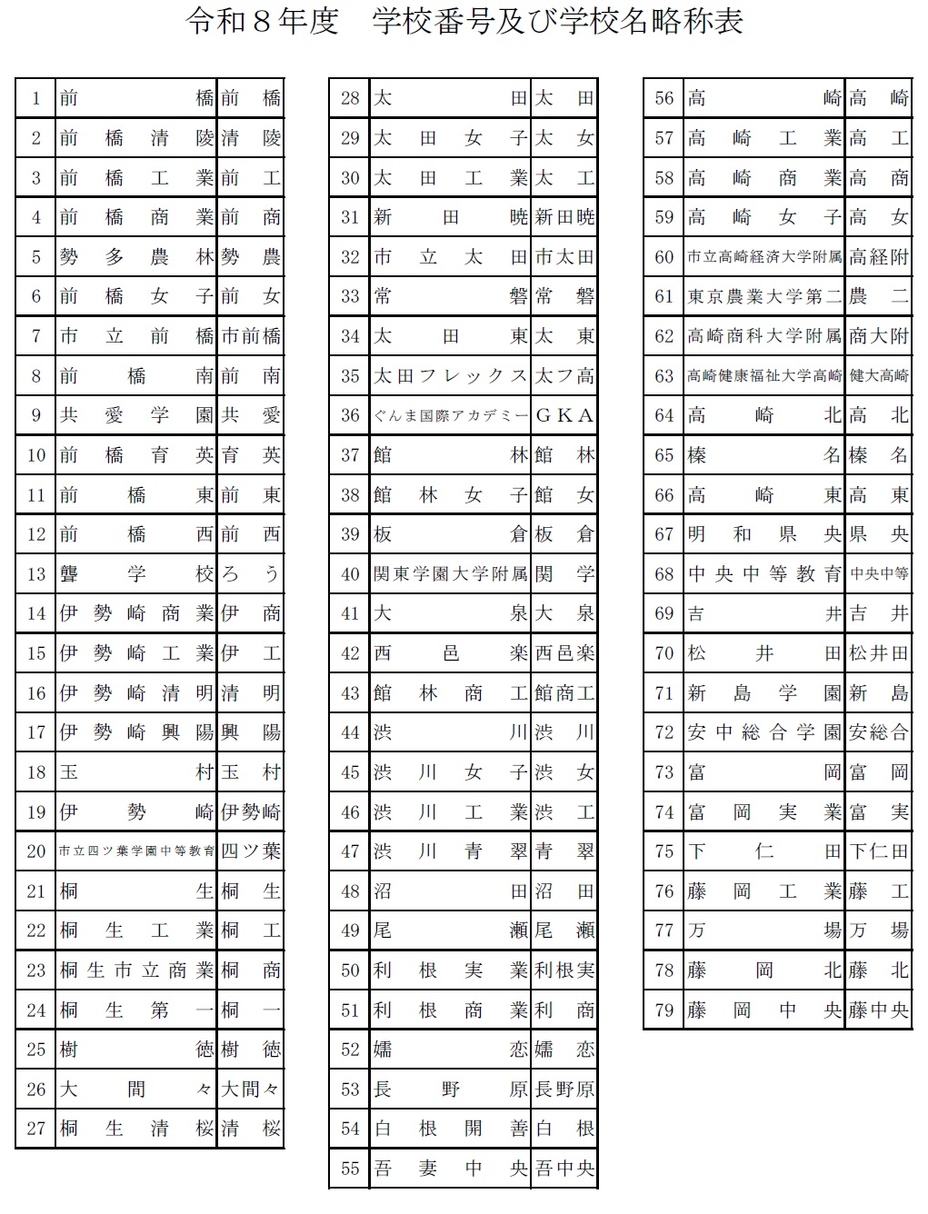
★名前の６文字ルールをお願いします。
全部で６文字になるように入力してください。
（それより多いときはかまいません）
例
１２３４５６
坂本 龍馬
令和８年度 全国高校バドミントン選手権大会県予選会
 |  |  |  |  | 参 加 申 込 書
 | （学校対抗戦） | 女 |  |  |  |  |  |  | （学校番号）
学 校 名 |  |  |  |  |  |  |  |  |  |  |  |  | ダブルスベスト32 |  |  |  | ここに進行プロからベスト32ペアをコピペする
学 校 長 名 |  |  |  |  |  |  | 日バ登録番号 | 引率責任者 |  |  |  |  | 新井 爽月 | 新井 爽月 | 磯野 友香 | 新井 爽月・磯野 友香 | 新井 爽月・磯野 友香
監督 |  |  |  |  |  |  |  | 連絡先電話番号 |  |  | 1 | 優勝 | 磯野 友香 |  |  |  | 高田 季里花・安中 彩乃
コーチ |  |  |  |  | 学年 |  |  | ﾒｰﾙｱﾄﾞﾚｽ |  |  | 2 | 準優勝 | 高田 季里花 | 高田 季里花 | 安中 彩乃 | 高田 季里花・安中 彩乃 | 青木 妃杏・髙橋 惺蘭
マネージャー |  |  |  |  |  |  |  |  | 備考 |  | 3 | 第３位 | 安中 彩乃 |  |  |  | 須田 暖果・梅沢 弥椰
選 手 | 主将 |  |  |  |  |  |  |  |  |  | 異 | 第４位 | 青木 妃杏 | 青木 妃杏 | 髙橋 惺蘭 | 青木 妃杏・髙橋 惺蘭 | 金子 沙弥・木原 愛純
 | 2 |  |  |  |  |  |  |  |  |  | 教 | ベスト８ | 髙橋 惺蘭 |  |  |  | 森 環希・牛山 優希
 | 3 |  |  |  |  |  |  |  |  |  | 職 | ベスト16 | 須田 暖果 | 須田 暖果 | 梅沢 弥椰 | 須田 暖果・梅沢 弥椰 | 荒木 花乃・萩原 奈未
 | 4 |  |  |  |  |  |  |  |  |  | 外 | ベスト32 | 梅沢 弥椰 |  |  |  | 尾林 那奈・荻原 菜乃羽
 | 5 |  |  |  |  |  |  |  |  |  |  |  | 金子 沙弥 | 金子 沙弥 | 木原 愛純 | 金子 沙弥・木原 愛純 | 吉井 蒼葉・原 心夢
 | 6 |  |  |  |  |  |  |  |  |  |  |  | 木原 愛純 |  |  |  | 田中 理彩・寺井 咲愛
 | 7 |  |  |  |  |  |  |  |  |  |  |  | 森 環希 | 森 環希 | 牛山 優希 | 森 環希・牛山 優希 | 北爪 結夢・井田 思乃
 |  |  |  |  |  |  |  |  |  |  |  |  | 牛山 優希 |  |  |  | 冨沢 雫・権田 美奈
個人戦ダブルス （各校枠 ５組） |  |  |  |  |  | 競技成績入力欄 ダブルス：前年度新人大会ベスト32に入った生徒を記入(今回組み替えるとしても競技成績入力欄には前年度新人大会の結果をそのまま記入) |  |  |  |  |  |  | 荒木 花乃 | 荒木 花乃 | 萩原 奈未 | 荒木 花乃・萩原 奈未 | 新井 真菜・関根 里桜
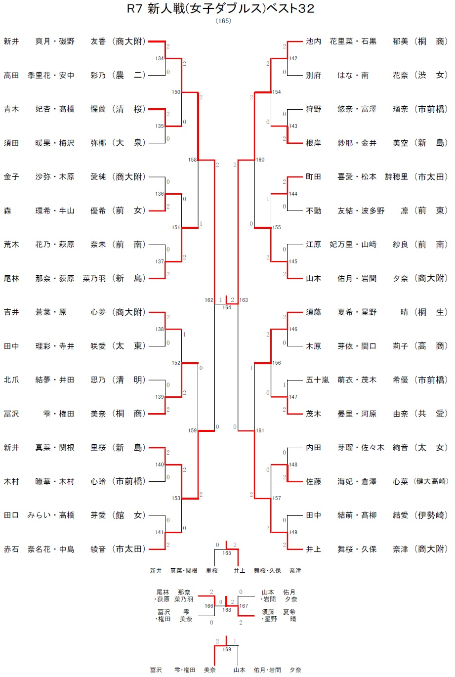
ﾗﾝｸ | 選 手 名 |  | 学年 | 登録番号 |  |  | 選 手 名 |  | 学年 | 新人大会成績 |  |  | 萩原 奈未 |  |  |  | 木村 瞭華・木村 心玲
1 |  |  |  |  |  |  |  |  |  |  |  |  | 尾林 那奈 | 尾林 那奈 | 荻原 菜乃羽 | 尾林 那奈・荻原 菜乃羽 | 田口 みらい・高橋 芽愛
 |  |  |  |  |  |  |  |  |  |  |  |  | 荻原 菜乃羽 |  |  |  | 赤石 奈名花・中島 綾音
2 |  |  |  |  |  |  |  |  |  |  |  |  | 吉井 蒼葉 | 吉井 蒼葉 | 原 心夢 | 吉井 蒼葉・原 心夢 | 池内 花里菜・石黒 郁美
 |  |  |  |  |  |  |  |  |  |  |  |  | 原 心夢 |  |  |  | 別府 はな・南 花奈
3 |  |  |  |  |  |  |  |  |  |  |  |  | 田中 理彩 | 田中 理彩 | 寺井 咲愛 | 田中 理彩・寺井 咲愛 | 狩野 悠奈・富澤 瑠奈
 |  |  |  |  |  |  |  |  |  |  |  |  | 寺井 咲愛 |  |  |  | 根岸 紗耶・金井 美空
4 |  |  |  |  |  |  |  |  |  |  |  |  | 北爪 結夢 | 北爪 結夢 | 井田 思乃 | 北爪 結夢・井田 思乃 | 町田 喜愛・松本 詩穂里
 |  |  |  |  |  |  |  |  |  |  |  |  | 井田 思乃 |  |  |  | 不動 友結・波多野 凛
5 |  |  |  |  |  |  |  |  |  |  |  |  | 冨沢 雫 | 冨沢 雫 | 権田 美奈 | 冨沢 雫・権田 美奈 | 江原 妃万里・山﨑 紗良
 |  |  |  |  |  |  |  |  |  |  |  |  | 権田 美奈 |  |  |  | 山本 佑月・岩間 夕奈
ダブルスの追加枠は、前年度新人大会ダブルスにおいて「ベスト３２に入った組数」（学校が獲得した「枠」）として考えて下さい。
6 |  |  |  |  |  |  |  |  |  |  |  |  | 新井 真菜 | 新井 真菜 | 関根 里桜 | 新井 真菜・関根 里桜 | 須藤 夏希・星野 晴
 |  |  |  |  |  |  |  |  |  |  |  |  | 関根 里桜 |  |  |  | 木原 芽依・関口 莉子
7 |  |  |  |  |  |  |  |  |  |  |  |  | 木村 瞭華 | 木村 瞭華 | 木村 心玲 | 木村 瞭華・木村 心玲 | 五十嵐 萌衣・茂木 希優
 |  |  |  |  |  |  |  |  |  |  |  |  | 木村 心玲 |  |  |  | 茂木 晏里・河原 由奈
8 |  |  |  |  |  |  |  |  |  |  |  |  | 田口 みらい | 田口 みらい | 高橋 芽愛 | 田口 みらい・高橋 芽愛 | 内田 芽瑠・佐々木 絢音
 |  |  |  |  |  |  |  |  |  |  |  |  | 高橋 芽愛 |  |  |  | 佐藤 海妃・倉澤 心菜
9 |  |  |  |  |  |  |  |  |  |  |  |  | 赤石 奈名花 | 赤石 奈名花 | 中島 綾音 | 赤石 奈名花・中島 綾音 | 田中 結萌・髙柳 結愛
 |  |  |  |  |  |  |  |  |  |  |  |  | 中島 綾音 |  |  |  | 井上 舞桜・久保 奈津
こちらへ転記してください。
10 |  |  |  |  |  |  |  |  |  |  |  |  | 池内 花里菜 | 池内 花里菜 | 石黒 郁美 | 池内 花里菜・石黒 郁美
 |  |  |  |  |  |  |  |  |  |  |  |  | 石黒 郁美
 |  |  |  |  |  |  |  |  |  |  |  |  | 別府 はな | 別府 はな | 南 花奈 | 別府 はな・南 花奈
 |  |  |  |  |  |  |  |  |  |  |  |  | 南 花奈
※【ランク】については、 |  |  |  |  |  |  |  |  |  |  |  |  | 狩野 悠奈 | 狩野 悠奈 | 富澤 瑠奈 | 狩野 悠奈・富澤 瑠奈
申込選手全てに、通し番号で記入してください。 |  |  |  |  |  |  |  |  |  |  |  |  | 富澤 瑠奈
㊟未記入の場合は、「新人大会ベスト３２枠」の上からランクを割り当てます。 |  |  |  |  |  |  |  |  |  |  |  |  | 根岸 紗耶 | 根岸 紗耶 | 金井 美空 | 根岸 紗耶・金井 美空
 |  |  |  |  |  |  |  |  |  |  |  |  | 金井 美空
 |  |  |  |  |  |  |  |  |  |  |  |  | 町田 喜愛 | 町田 喜愛 | 松本 詩穂里 | 町田 喜愛・松本 詩穂里
 |  |  |  |  |  |  |  |  |  |  |  |  | 松本 詩穂里
 |  |  |  |  |  |  |  |  |  |  |  |  | 不動 友結 | 不動 友結 | 波多野 凛 | 不動 友結・波多野 凛
 |  |  |  |  |  |  |  |  |  |  |  |  | 波多野 凛
 |  |  |  |  |  |  |  |  |  |  |  |  | 江原 妃万里 | 江原 妃万里 | 山﨑 紗良 | 江原 妃万里・山﨑 紗良
 |  |  |  |  |  |  |  |  |  |  |  |  | 山﨑 紗良
 |  |  |  |  |  |  |  |  |  |  |  |  | 山本 佑月 | 山本 佑月 | 岩間 夕奈 | 山本 佑月・岩間 夕奈
 |  |  |  |  |  |  |  |  |  |  |  |  | 岩間 夕奈
 |  |  |  |  |  |  |  |  |  |  |  |  | 須藤 夏希 | 須藤 夏希 | 星野 晴 | 須藤 夏希・星野 晴
 |  |  |  |  |  |  |  |  |  |  |  |  | 星野 晴
 |  |  |  |  |  |  |  |  |  |  |  |  | 木原 芽依 | 木原 芽依 | 関口 莉子 | 木原 芽依・関口 莉子
 |  |  |  |  |  |  |  |  |  |  |  |  | 関口 莉子
 |  |  |  |  |  |  |  |  |  |  |  |  | 五十嵐 萌衣 | 五十嵐 萌衣 | 茂木 希優 | 五十嵐 萌衣・茂木 希優
 |  |  |  |  |  |  |  |  |  |  |  |  | 茂木 希優
 |  |  |  |  |  |  |  |  |  |  |  |  | 茂木 晏里 | 茂木 晏里 | 河原 由奈 | 茂木 晏里・河原 由奈
 |  |  |  |  |  |  |  |  |  |  |  |  | 河原 由奈
 |  |  |  |  |  |  |  |  |  |  |  |  | 内田 芽瑠 | 内田 芽瑠 | 佐々木 絢音 | 内田 芽瑠・佐々木 絢音
 |  |  |  |  |  |  |  |  |  |  |  |  | 佐々木 絢音
 |  |  |  |  |  |  |  |  |  |  |  |  | 佐藤 海妃 | 佐藤 海妃 | 倉澤 心菜 | 佐藤 海妃・倉澤 心菜
 |  |  |  |  |  |  |  |  |  |  |  |  | 倉澤 心菜
 |  |  |  |  |  |  |  |  |  |  |  |  | 田中 結萌 | 田中 結萌 | 髙柳 結愛 | 田中 結萌・髙柳 結愛
 |  |  |  |  |  |  |  |  |  |  |  |  | 髙柳 結愛
 |  |  |  |  |  |  |  |  |  |  |  |  | 井上 舞桜 | 井上 舞桜 | 久保 奈津 | 井上 舞桜・久保 奈津
 |  |  |  |  |  |  |  |  |  |  |  |  | 久保 奈津

